Outline
Program Outline
Outline Screen | Ngôn ngữ lập trình
 | JavaScript
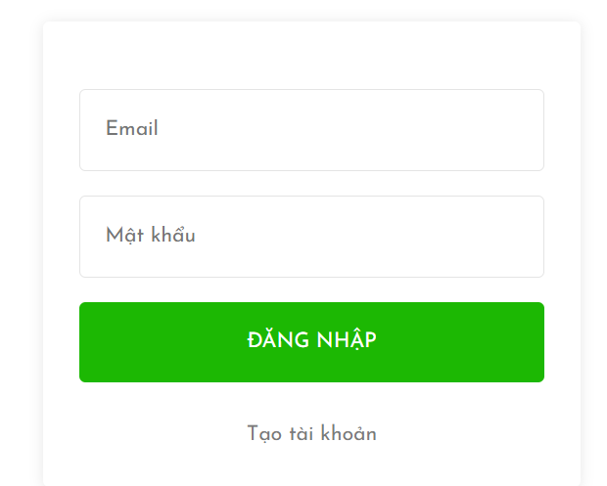
 | OutLine - Xử lý function
 | Đăng nhập cho phép người dùng đăng nhập vào hệ thống để có thể tương tác với hệ thống và mua hàng

